概要パネル
１年生進級制作 掲示板

 | タイトル |  | JavaBoard_styET |  |  | 班名 | 一年お疲れ様チーム

 | 概 要 | 誰でも利用やすい、シンプルで統一感のある掲示板サイトを作成しました。 フォーム入力等によるユーザーからの予期しない操作を想定し、設計されています。 |  | 特 長 | ・投稿のいいね機能、返信機能を実装。 ・例外、エラー用のページを用意し、原因を特定しやすくしている。 ・悪意のあるスクリプトへの対策済み。

 | トップページ | 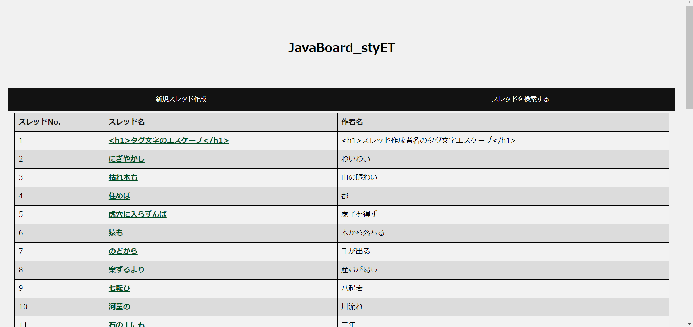 |  |  | スレッドの検索画面 | 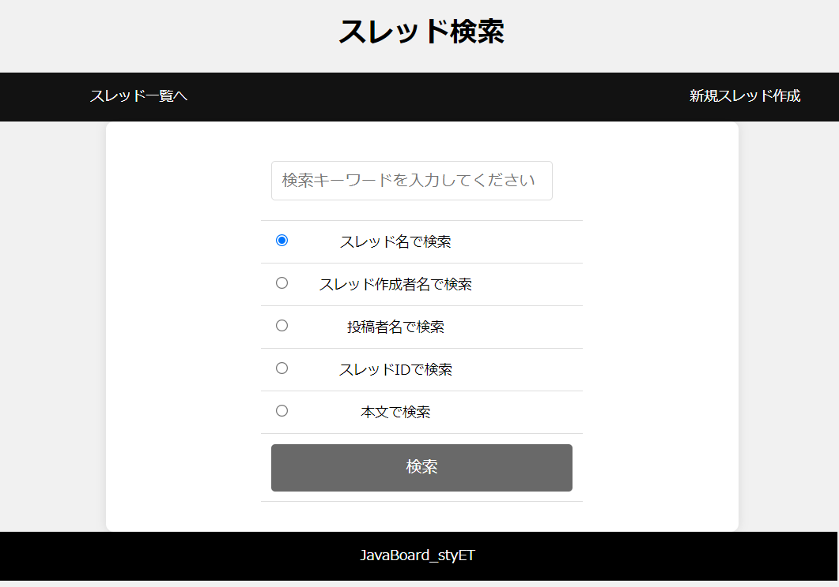

 | スレッドの作成画面 | 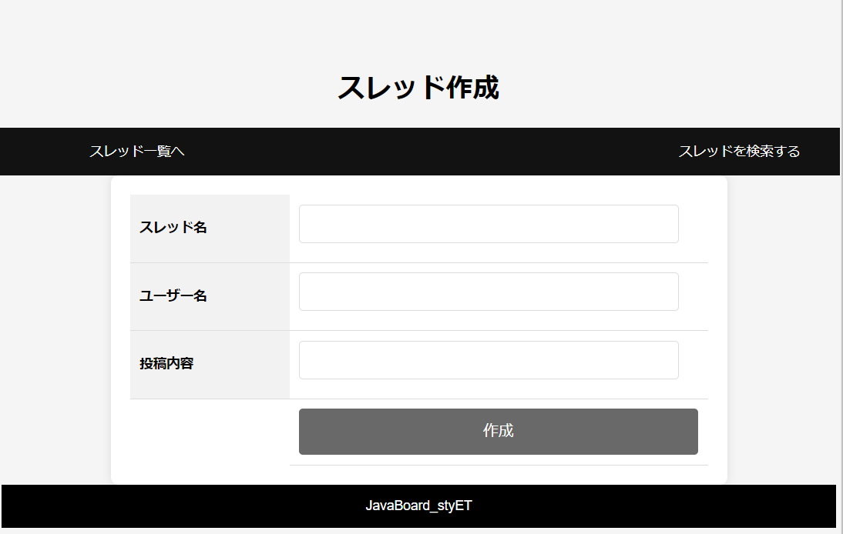 |  |  | 投稿画面 | 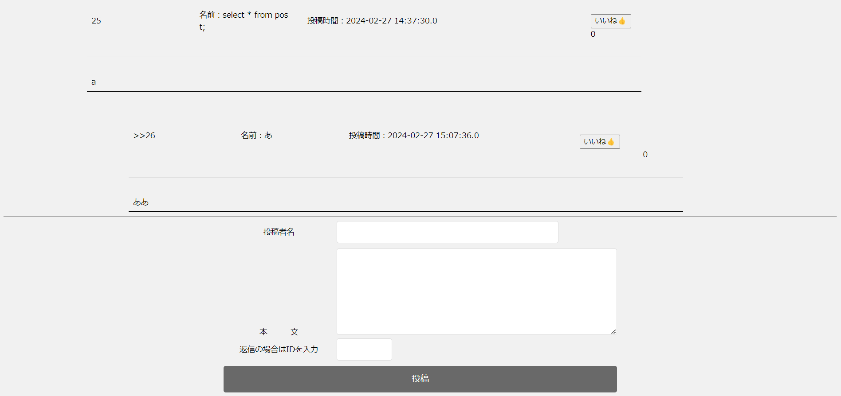

サンプル
１年生進級制作 掲示板

 | タイトル |  | 誰でもどこでも掲示板 |  |  | 班名 | シルバーズ

 | 概 要 | ジャンル、年齢を問わず、誰もが楽しめるネット掲示板を作成しました。 ＰＣ、タブレッド、スマホなどデバイスを選ばず、文章、画像、動画を登校することができます。 |  | 特 長 | ・今までにない〇〇機能搭載 ・「いいね」「同感」ボタンがある。 ・「いいね」「同感」数により、ポイントが１ポイント付き、１回で３０００ポイントを超えると申請により３０００円プレゼントされます。

 | タイトル画面 |  |  |  | メニュー画面 | 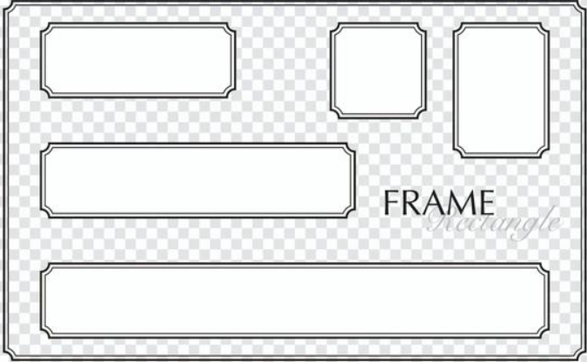

 | 一覧表 | 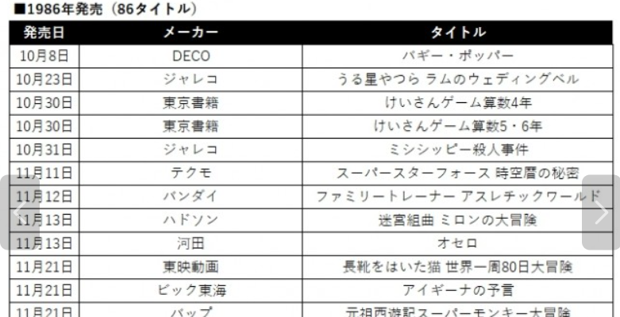 |  |  | 投稿画面 | 

